Couverture
ÉDITION DÉCOUVERTE · GRATUITE |  | 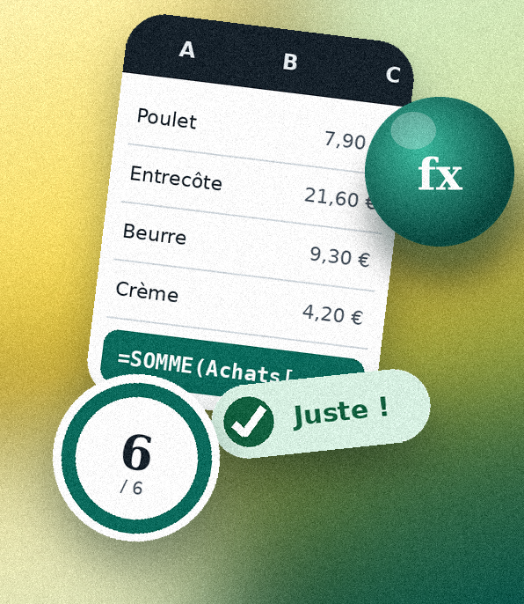

Poser les bases

Le carnet Excel qui lit tes formules

Camille dirige Le Zinc de Léon, brasserie familiale depuis 1958. Excel est son outil de tous les jours : commandes, marges, planning, caisse. Chaque réponse est corrigée toute seule.

1 | 6 | 10 min

défi d'essai, gratuit | contrôles qui corrigent tes réponses | pour découvrir la méthode

Joffrey Gros · XcelUrself |  | Commencer →

Formateur Excel, Power Query et Power BI · Microsoft Certified Trainer

Accueil
Comment ça marche

Trois gestes, et un retour immédiat à chaque réponse.

Le Zinc de Léon, depuis 1958

Léon a ouvert son zinc en 1958. Sa petite-fille Camille a repris la brasserie en 2019. Excel est son outil de tous les jours : elle y fait ses achats, sa carte et ses marges, ses stocks, son planning et sa caisse. C'est avec elle que tu vas apprendre.

Achats | Carte & marges | Stocks | Planning | Caisse | Bons de commande

1 · Lis |  | 2 · Fais |  | 3 · Vérifie

Chaque défi raconte une scène de la brasserie, puis pose quelques questions courtes. |  | Réponds dans les cases à bordure verte, avec des formules : jamais de résultat tapé à la main. |  | Le contrôle te répond tout de suite. Tu peux recommencer autant que tu veux.

Le point de départ de tout |  |  | 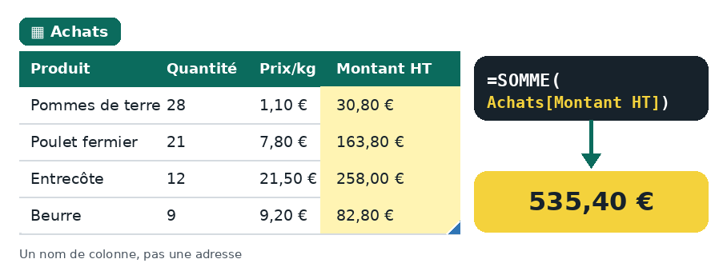

Un tableau structuré

Toutes les données de ce carnet sont des tableaux Excel. Ils portent un nom, grandissent tout seuls et rendent les formules lisibles : Achats[Montant HT] plutôt que F13:F20.

✔ |  | ✘ valeur |  | ✘ formule

C'est juste. |  | Le résultat n'est pas le bon : l'indice du chef te met sur la piste. |  | Bon résultat, mais tapé à la main : écris une formule.

Un indice ? |  |  | Ton grade

Dans chaque défi, choisis « Voir » dans la colonne Indice. Il coûte 1 point : à toi de juger si tu en as besoin. |  |  | Commis, puis Chef de partie dès 50 % du score, puis Chef de cuisine dès 80 %.

Avant de commencer |  |  |  | Ici, des formules classiques. Le carnet complet ajoute RECHERCHEX : il demande Excel 2021, 2024 ou Microsoft 365.

Si Excel affiche un bandeau jaune, clique sur « Activer la modification » : sans cela, les contrôles ne se calculent pas.

Ouvrir la carte des défis →

